Баг-репорты
ID | Название БР | Приоритет | Статус | Предусловия | Шаги воспроизведения | Окружение | Ожидаемый результат | Фактический результат | Приложение | Curl
BR3 | Ошибка статус-код"200 - OK" доставка рассчитывается при попытке отправки запроса c пустым параметром productsCount | Высокий | Открыт | Добавить окружение создав статический {{base_url}} = https://afeb26b8-b227-4063-9713-62d2c442b0a0.serverhub.praktikum-services.ru (адрес сервера)во вкладке INVIRONMENT | 1 Добавить к базовому url ендпоинт /fast-delivery/v3.1.1/calculate-delivery.xml чтобы получился запрос {{base_url}}/fast-delivery/v3.1.1/calculate-delivery.xml | Адрес сервера: https://a0fc0e4e-6a77-41dd-8f73-94795a91eefa.serverhub.praktikum-services.ru | Код и статус ответа 400 | Ошибка статус-код"200 - Ok"
 |  |  |  |  | 2. в поле body выбрать тип данных XML
 |  |  |  |  | 3.В поле raw вставить запрос с пустым параметром productsCount <InputModel> <productsCount></productsCount> <productsWeight>2</productsWeight> <deliveryTime>15</deliveryTime> </InputModel>
 |  |  |  |  | 4. Отправить запрос нажав Send
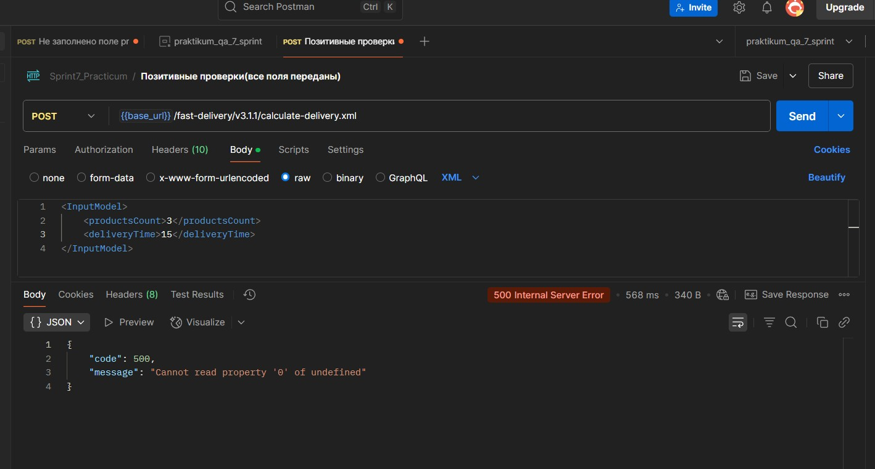
BR5 | Ошибка статус-код"200 - OK" доставка рассчитывается при попытке отправки запроса c пустым параметром productsWeight | Высокий | Открыт | Добавить окружение создав статический {{base_url}} = https://afeb26b8-b227-4063-9713-62d2c442b0a0.serverhub.praktikum-services.ru (адрес сервера)во вкладке INVIRONMENT | 1 Добавить к базовому url ендпоинт /fast-delivery/v3.1.1/calculate-delivery.xml чтобы получился запрос {{base_url}}/fast-delivery/v3.1.1/calculate-delivery.xml | Адрес сервера: https://a0fc0e4e-6a77-41dd-8f73-94795a91eefa.serverhub.praktikum-services.ru | Код и статус ответа 400 | Ошибка статус-код"200 - Ok"
 |  |  |  |  | 2. в поле body выбрать тип данных XML
 |  |  |  |  | 3.В поле raw вставить запрос без параметра productsWeight <InputModel> <productsCount>3</productsCount> <deliveryTime>15</deliveryTime> </InputModel>
 |  |  |  |  | 4. Отправить запрос нажав Send
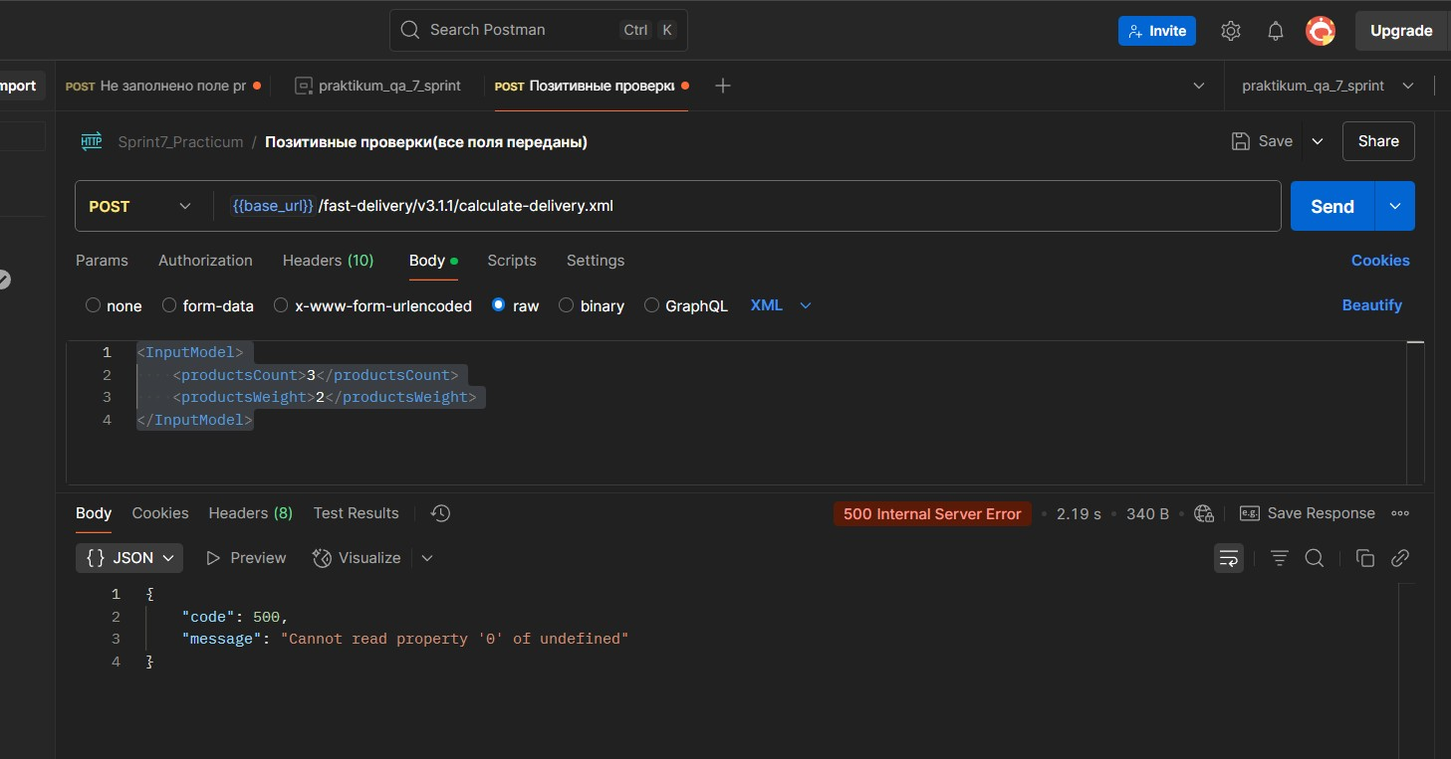
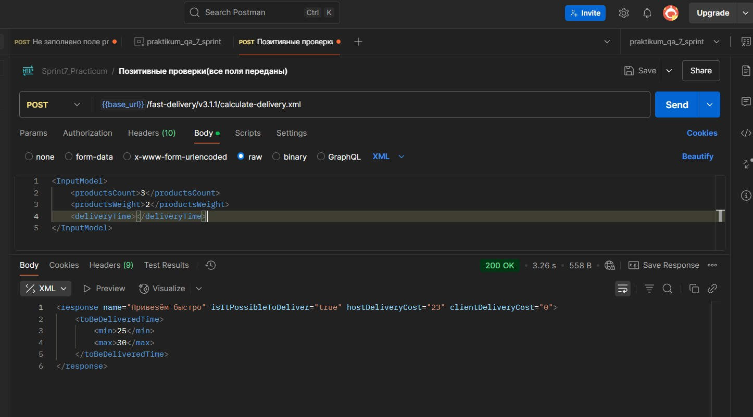
BR7 | Ошибка статус-код"200 - OK" доставка рассчитывается при попытке отправки запроса c пустым параметром productsWeight | Высокий | Открыт | Добавить окружение создав статический {{base_url}} = https://afeb26b8-b227-4063-9713-62d2c442b0a0.serverhub.praktikum-services.ru (адрес сервера)во вкладке INVIRONMENT | 1 Добавить к базовому url ендпоинт /fast-delivery/v3.1.1/calculate-delivery.xml чтобы получился запрос {{base_url}}/fast-delivery/v3.1.1/calculate-delivery.xml | Адрес сервера: https://a0fc0e4e-6a77-41dd-8f73-94795a91eefa.serverhub.praktikum-services.ru | Код и статус ответа 400 | Ошибка статус-код"200 - Ok"
 |  |  |  |  | 2. в поле body выбрать тип данных XML
 |  |  |  |  | 3.В поле raw вставить запрос без параметра productsWeight <InputModel> <productsCount>3</productsCount> <deliveryTime>15</deliveryTime> </InputModel>
 |  |  |  |  | 4. Отправить запрос нажав Send

BR8 | Ошибка статус-код"200 - OK" доставка рассчитывается при попытке отправки запроса с недопустимым типом данных строка (ноль) параметра productsCount | Высокий | Открыт | Добавить окружение создав статический {{base_url}} = https://afeb26b8-b227-4063-9713-62d2c442b0a0.serverhub.praktikum-services.ru (адрес сервера)во вкладке INVIRONMENT | 1 Добавить к базовому url ендпоинт /fast-delivery/v3.1.1/calculate-delivery.xml чтобы получился запрос {{base_url}}/fast-delivery/v3.1.1/calculate-delivery.xml | Адрес сервера: https://a0fc0e4e-6a77-41dd-8f73-94795a91eefa.serverhub.praktikum-services.ru | Код и статус ответа 400 | Ошибка статус-код"200 - Ok" | 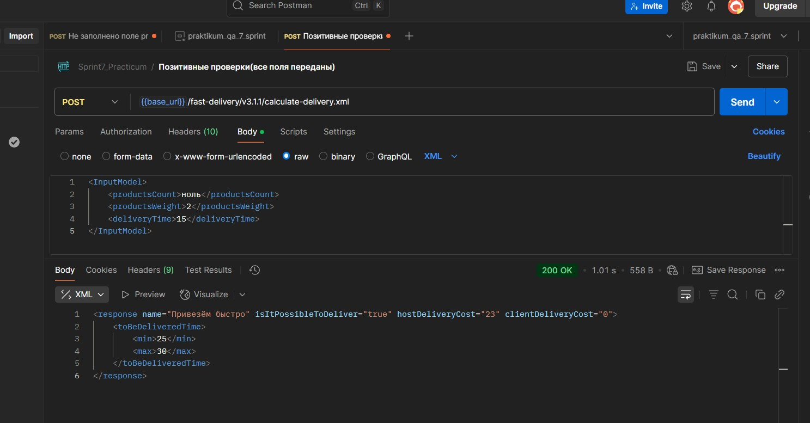
 |  |  |  |  | 2. в поле body выбрать тип данных XML
 |  |  |  |  | 3.В поле raw вставить запрос без параметра productsWeight <InputModel> <productsCount>ноль</productsCount> <productsWeight>2</productsWeight> <deliveryTime>15</deliveryTime> </InputModel>"
 |  |  |  |  | 4. Отправить запрос нажав Send

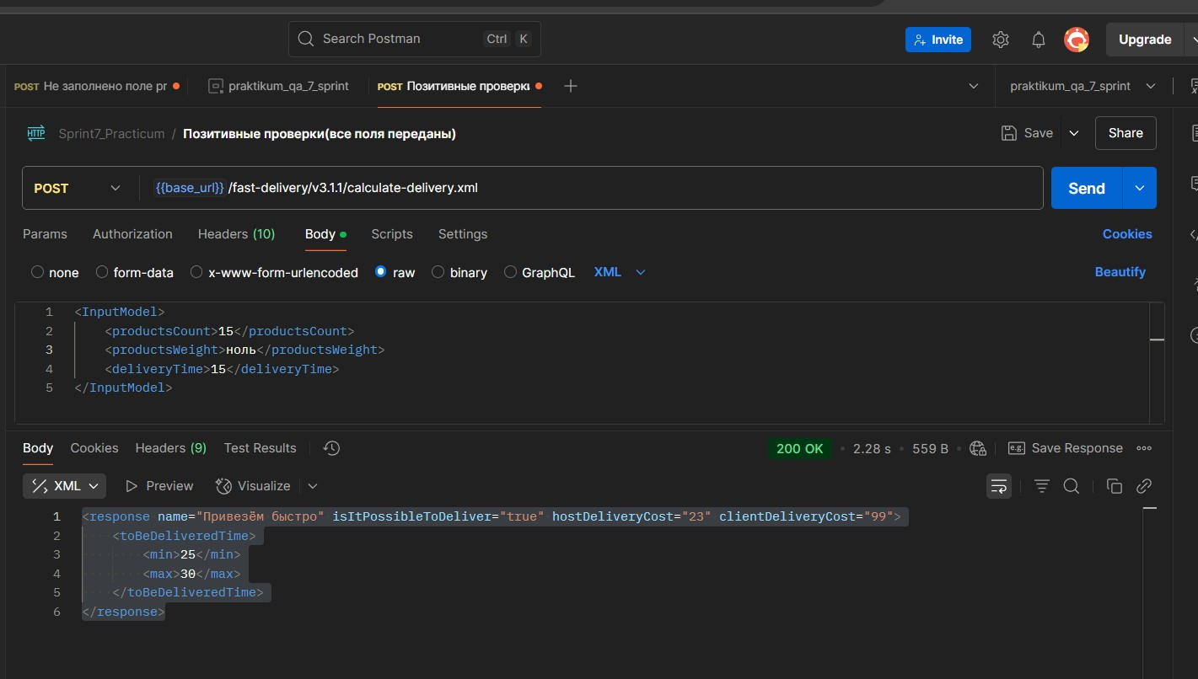
BR11 | Ошибка статус-код"200 - OK" доставка рассчитывается при попытке отправки запроса с недопустимым типом данных строка (ноль) параметра productsWeight | Высокий | Открыт | Добавить окружение создав статический {{base_url}} = https://afeb26b8-b227-4063-9713-62d2c442b0a0.serverhub.praktikum-services.ru (адрес сервера)во вкладке INVIRONMENT | 1 Добавить к базовому url ендпоинт /fast-delivery/v3.1.1/calculate-delivery.xml чтобы получился запрос {{base_url}}/fast-delivery/v3.1.1/calculate-delivery.xml | Адрес сервера: https://a0fc0e4e-6a77-41dd-8f73-94795a91eefa.serverhub.praktikum-services.ru | Код и статус ответа 400 | 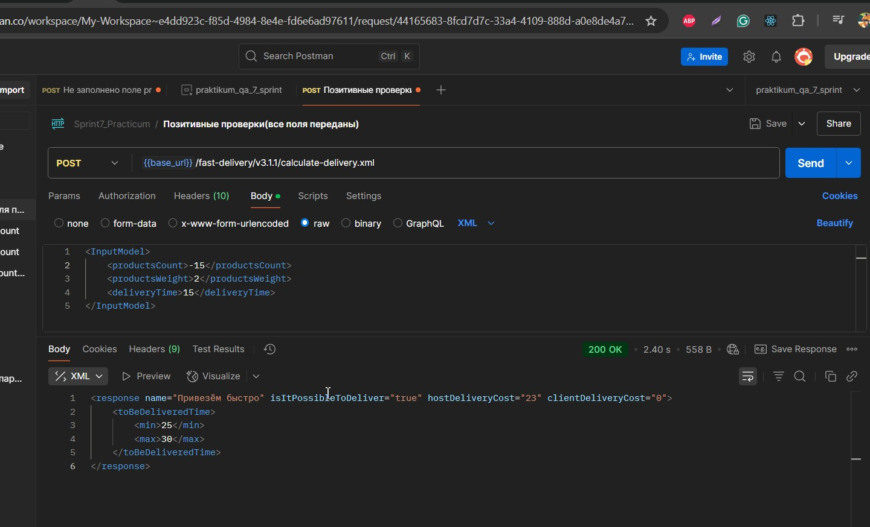 Ошибка статус-код"200 - Ok"
 |  |  |  |  | 2. в поле body выбрать тип данных XML
 |  |  |  |  | 3.В поле raw вставить запрос без параметра productsWeight <InputModel> <productsCount>15</productsCount> <productsWeight>ноль</productsWeight> <deliveryTime>15</deliveryTime> </InputModel>
 |  |  |  |  | 4. Отправить запрос нажав Send

BR13 | Ошибка статус-код"200 - OK" доставка рассчитывается при попытке отправки запроса со строчным значением параметра deliveryTime = семь | Высокий | Открыт | Добавить окружение создав статический {{base_url}} = https://afeb26b8-b227-4063-9713-62d2c442b0a0.serverhub.praktikum-services.ru (адрес сервера)во вкладке INVIRONMENT | 1 Добавить к базовому url ендпоинт /fast-delivery/v3.1.1/calculate-delivery.xml чтобы получился запрос {{base_url}}/fast-delivery/v3.1.1/calculate-delivery.xml | Адрес сервера: https://a0fc0e4e-6a77-41dd-8f73-94795a91eefa.serverhub.praktikum-services.ru | Cервер обрабатывает результат и выдает ошибку 4XX | 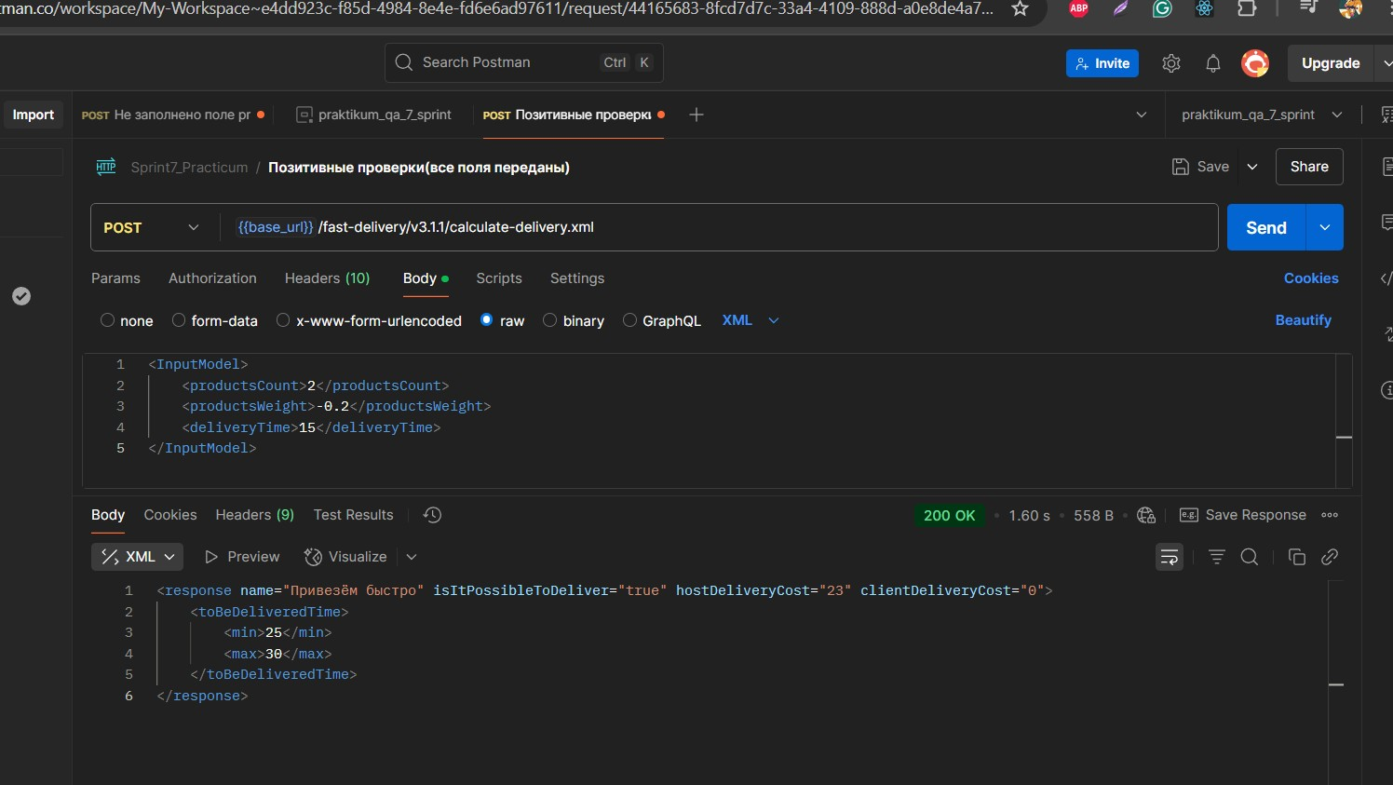 Ошибка статус-код"200 - Ok" | 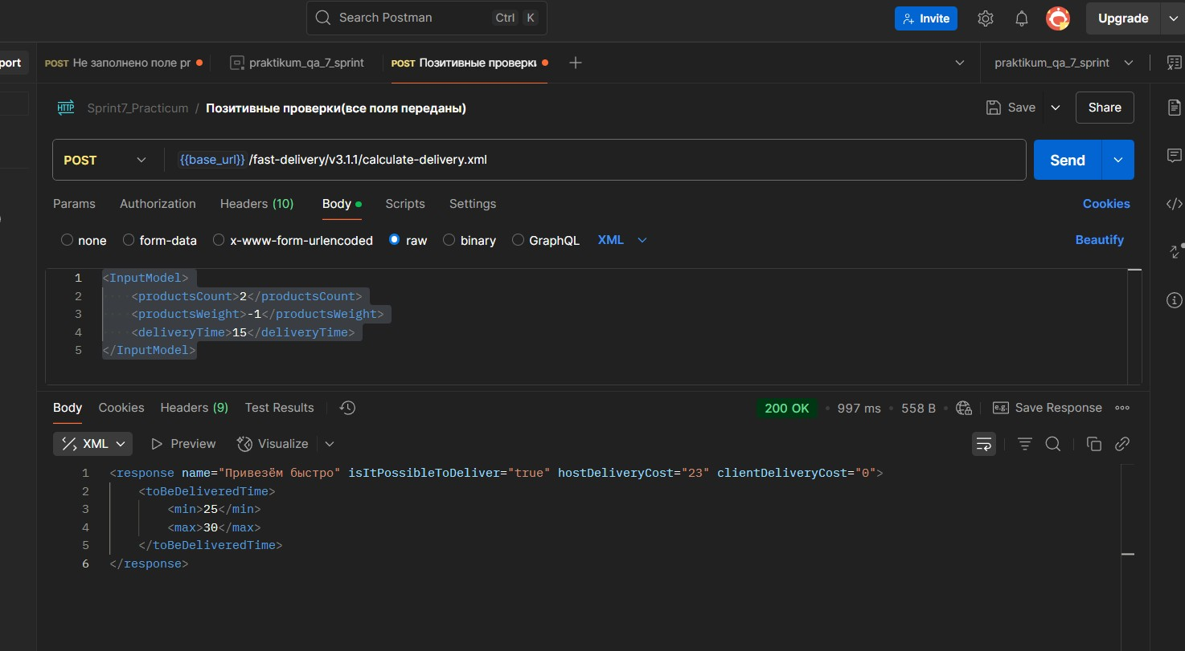 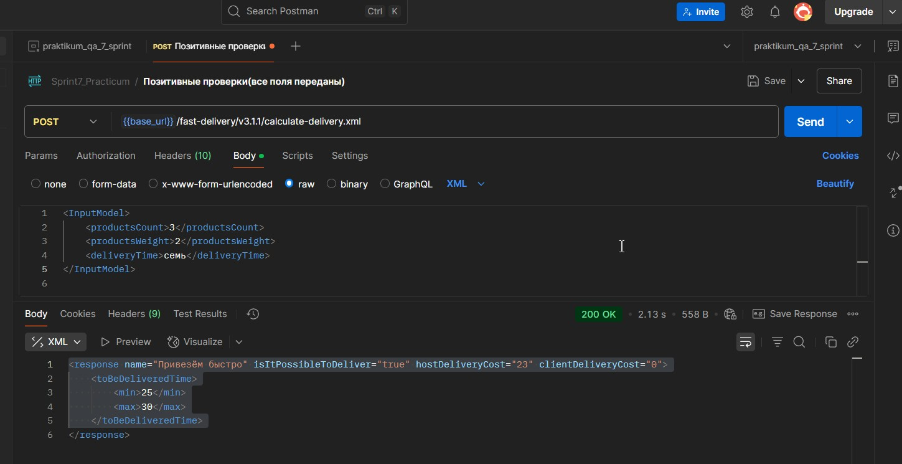 | curl --location 'https://e36bad28-8b95-4b22-bede-a34bcaf1e999.serverhub.praktikum-services.ru/fast-delivery/v3.1.1/calculate-delivery.xml' \ --header 'Content-Type: application/xml' \ --data '<InputModel> <productsCount>3</productsCount> <productsWeight>2</productsWeight> <deliveryTime>семь</deliveryTime> </InputModel>
 |  |  |  |  | 2. в поле body выбрать тип данных XML
 |  |  |  |  | 3.В поле raw вставить запрос без параметра productsWeight <InputModel> <productsCount>3</productsCount> <productsWeight>2</productsWeight> <deliveryTime>семь</deliveryTime> </InputModel>
 |  |  |  |  | 4. Отправить запрос нажав Send

BR14 | Ошибка в структуре ответа от сервера при отправке запроса возвращается ответ <response name="Привезём быстро"/> вместо предполагаемого isItPossibleToDeliver="false при выборе доставки вне подходящего временного интервала | Высокий | Открыт | Добавить окружение создав статический {{base_url}} = https://afeb26b8-b227-4063-9713-62d2c442b0a0.serverhub.praktikum-services.ru (адрес сервера)во вкладке INVIRONMENT | 1 Добавить к базовому url ендпоинт /fast-delivery/v3.1.1/calculate-delivery.xml чтобы получился запрос {{base_url}}/fast-delivery/v3.1.1/calculate-delivery.xml | Адрес сервера: https://a0fc0e4e-6a77-41dd-8f73-94795a91eefa.serverhub.praktikum-services.ru | Возвращается ответ от сервера isItPossibleToDeliver="false | возвращается ответ <response name="Привезём быстро"/> |    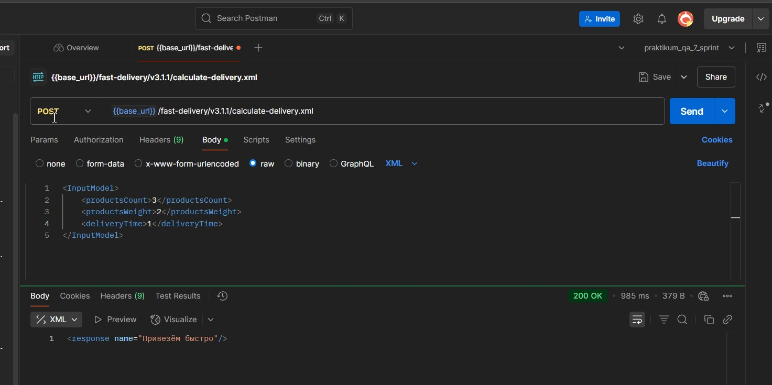 | curl --location 'https://b25f1667-2ce0-44f3-9072-40b4bbcc1ac9.serverhub.praktikum-services.ru/fast-delivery/v3.1.1/calculate-delivery.xml' \ --header 'Content-Type: application/xml' \ --data '<InputModel> <productsCount>3</productsCount> <productsWeight>2</productsWeight> <deliveryTime>1</deliveryTime> </InputModel>'
 |  |  |  |  | 2. в поле body выбрать тип данных XML
 |  |  |  |  | 3.В поле raw вставить запрос без параметра productsWeight <InputModel> <productsCount>3</productsCount> <productsWeight>2</productsWeight> <deliveryTime>1</deliveryTime> </InputModel>"
 |  |  |  |  | 4. Отправить запрос нажав Send

BR18 | Ошибка статус -код 200 - ok при отправки пустого тела запроса методом PUT эндпоинта /api/v1/orders | Высокий | Открыт | Добавить окружение создав статический {{base_url}} = https://afeb26b8-b227-4063-9713-62d2c442b0a0.serverhub.praktikum-services.ru (адрес сервера)во вкладке INVIRONMENT | 1 Добавить к базовому url ендпоинт /api/v1/orders чтобы получился запрос {{base_url}}/api/v1/orders | Адрес сервера: https://a0fc0e4e-6a77-41dd-8f73-94795a91eefa.serverhub.praktikum-services.ru | Код и статус ответа 400(Bad request) | Ответ от сервера 200 - ok |  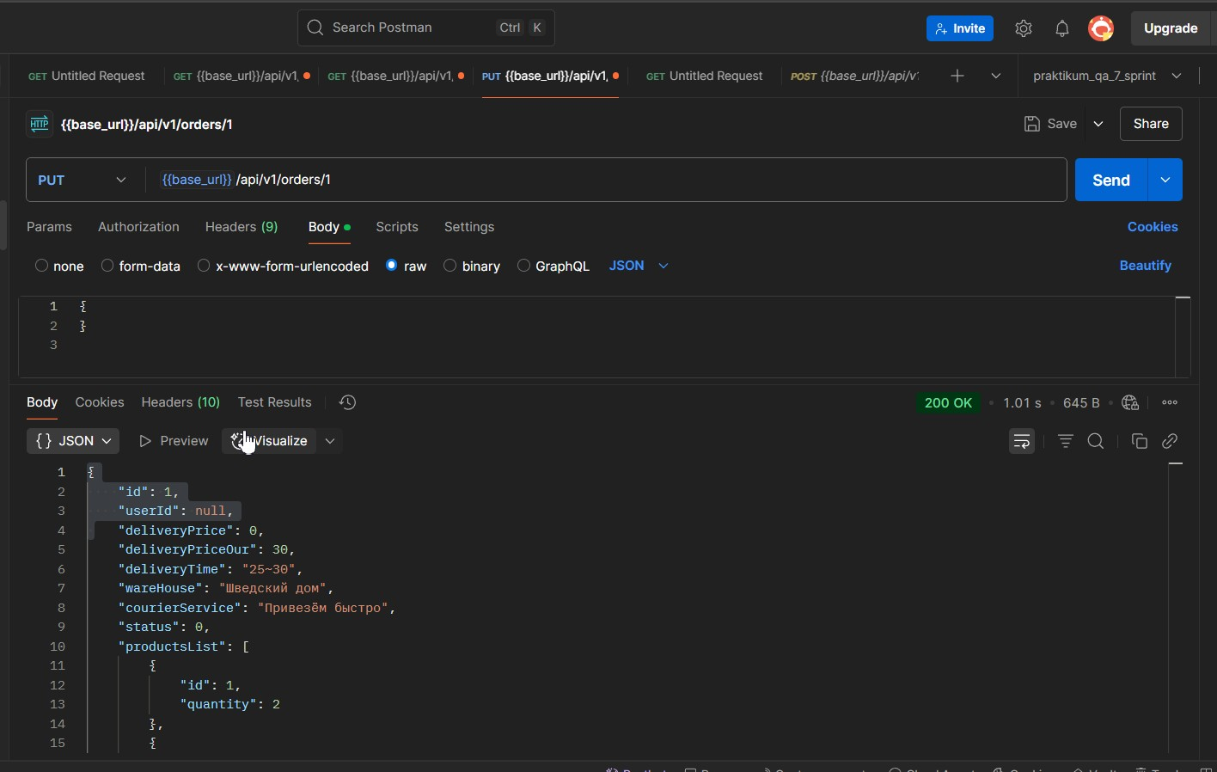
 |  |  |  |  |  |  |  |  |  | curl --location --request PUT 'https://9fa38963-15ad-428c-9808-3831d41c8485.serverhub.praktikum-services.ru/api/v1/orders/1' \ --header 'Content-Type: application/json' \ --data '{ } '
 |  |  |  |  | 2. в поле body выбрать тип данных JSON
 |  |  |  |  | 3.Поле raw (тело запроса) оставить пустым

 |  |  |  | 3. создать корзину методом Post эндпоинта /api/v1/orders в теле запроса указав { "productsList": [ { "id": 1, "quantity": 1 } ] } | 4. Отправить запрос нажав Send

BR19 | Ошибка статус -код 200 - ok при отправки с пустым значением параметра productsList методом PUT эндпоинта /api/v1/orders | Высокий | Открыт | Добавить окружение создав статический {{base_url}} = https://afeb26b8-b227-4063-9713-62d2c442b0a0.serverhub.praktikum-services.ru (адрес сервера)во вкладке INVIRONMENT | 1 Добавить к базовому url ендпоинт /api/v1/orders чтобы получился запрос {{base_url}}/api/v1/orders | Адрес сервера: https://a0fc0e4e-6a77-41dd-8f73-94795a91eefa.serverhub.praktikum-services.ru | Код и статус ответа 400(Bad request) | Ответ от сервера 200 - ok | 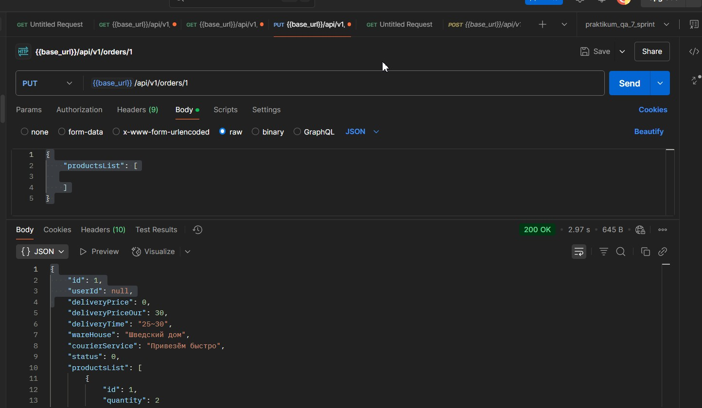 | curl --location --request PUT 'https://9fa38963-15ad-428c-9808-3831d41c8485.serverhub.praktikum-services.ru/api/v1/orders/1' \ --header 'Content-Type: application/json' \ --data '{ "productsList": [ ] } '

 |  |  |  |  | 2. в поле body выбрать тип данных JSON
 |  |  |  |  | 3.В Поле raw тела запроса вставить значение { "productsList": [ ] }

 |  |  |  | 3. создать корзину методом Post эндпоинта /api/v1/orders в теле запроса указав { "productsList": [ { "id": 1, "quantity": 1 } ] } | 4. Отправить запрос нажав Send

BR20 | Ошибка статус -код 200 - ok при отправки пустого тела запроса методом PUT эндпоинта /api/v1/orders без параметра productsList | Высокий | Открыт | Добавить окружение создав статический {{base_url}} = https://afeb26b8-b227-4063-9713-62d2c442b0a0.serverhub.praktikum-services.ru (адрес сервера)во вкладке INVIRONMENT | 1 Добавить к базовому url ендпоинт /api/v1/orders чтобы получился запрос {{base_url}}/api/v1/orders | Адрес сервера: https://a0fc0e4e-6a77-41dd-8f73-94795a91eefa.serverhub.praktikum-services.ru | Код и статус ответа 400(Bad request) | Ответ от сервера 200 - ok | 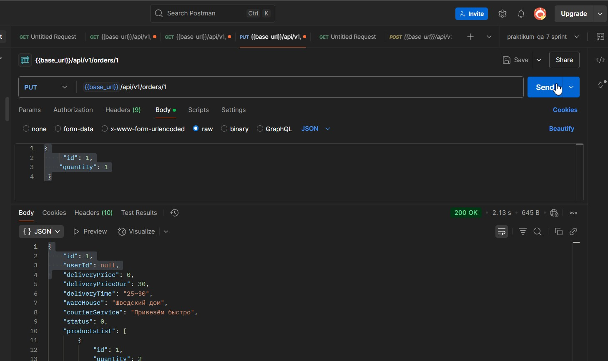 | curl --location --request PUT 'https://9fa38963-15ad-428c-9808-3831d41c8485.serverhub.praktikum-services.ru/api/v1/orders/1' \ --header 'Content-Type: application/json' \ --data '{ "id": 1, "quantity": 1 }'

 |  |  |  |  | 2. в поле body выбрать тип данных JSON
 |  |  |  |  | 3.В Поле raw тела запроса вставить значение { "id": 1, "quantity": 1 }

 |  |  |  | 3. создать корзину методом Post эндпоинта /api/v1/orders в теле запроса указав { "productsList": [ { "id": 1, "quantity": 1 } ] } | 4. Отправить запрос нажав Send

BR21 | Ошибка статус -код 200 - ok при отправки пустого тела запроса методом PUT эндпоинта /api/v1/orders c параметром productsList=null | Высокий | Открыт | Добавить окружение создав статический {{base_url}} = https://afeb26b8-b227-4063-9713-62d2c442b0a0.serverhub.praktikum-services.ru (адрес сервера)во вкладке INVIRONMENT | 1 Добавить к базовому url ендпоинт /api/v1/orders чтобы получился запрос {{base_url}}/api/v1/orders | Адрес сервера: https://a0fc0e4e-6a77-41dd-8f73-94795a91eefa.serverhub.praktikum-services.ru | Код и статус ответа 400(Bad request) | Ответ от сервера 200 - ok | 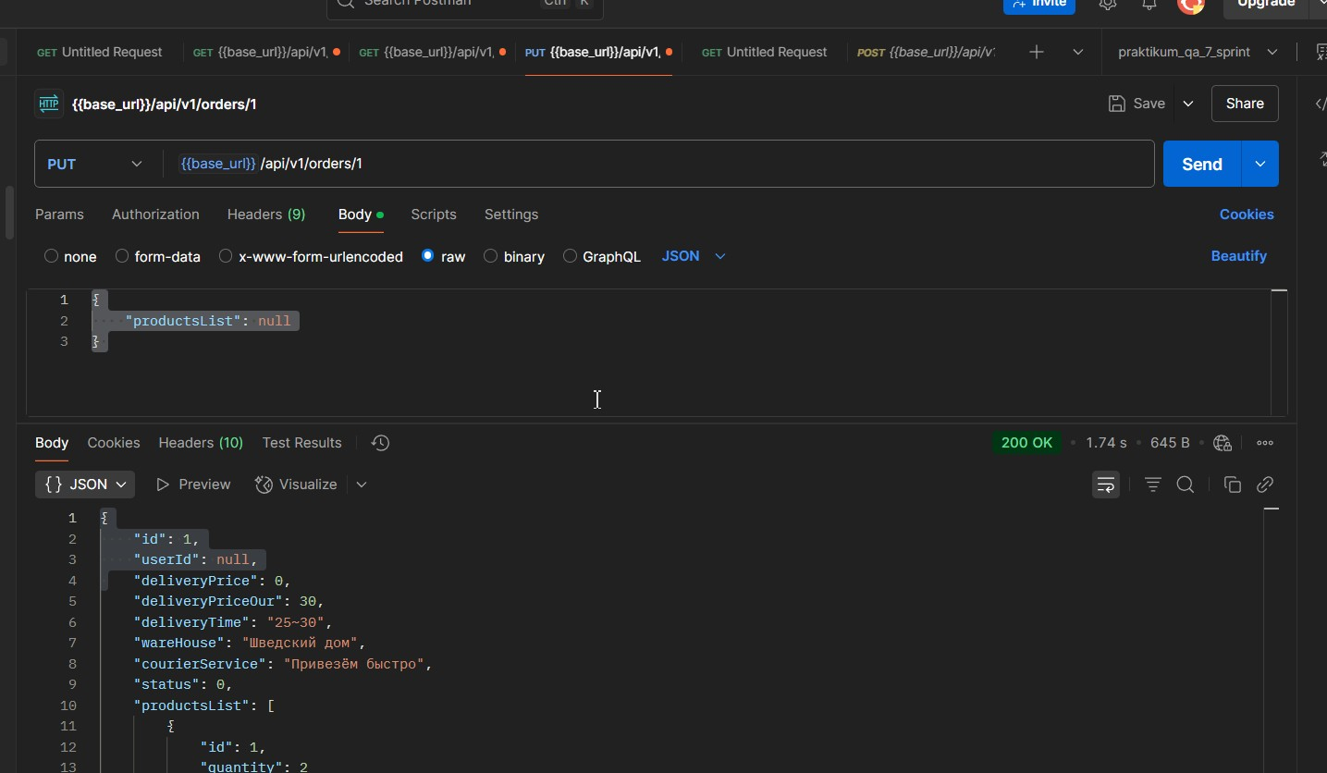 | curl --location --request PUT 'https://9fa38963-15ad-428c-9808-3831d41c8485.serverhub.praktikum-services.ru/api/v1/orders/1' \ --header 'Content-Type: application/json' \ --data '{ "id": 1, "quantity": 1 }'

 |  |  |  |  | 2. в поле body выбрать тип данных JSON
 |  |  |  |  | 3.В Поле raw тела запроса вставить значение { "productsList": null }

 |  |  |  | 3. создать корзину методом Post эндпоинта /api/v1/orders в теле запроса указав { "productsList": [ { "id": 1, "quantity": 1 } ] } | 4. Отправить запрос нажав Send

